关系图
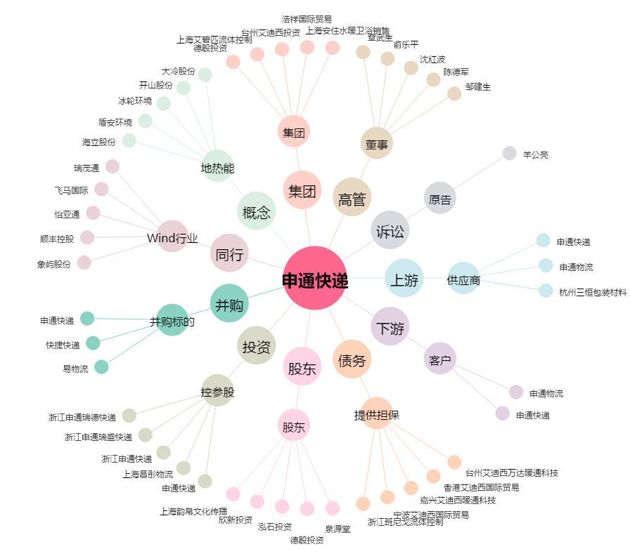
申通快递[002468.SZ] - 关系概览图

